Bénin
 | Bénin - COURBE DES TAUX 24/02/2023

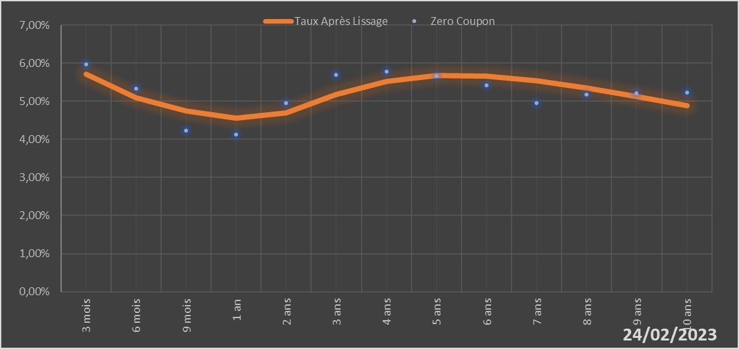

 |  | Maturité | Zero Coupon | Taux Après Lissage
 |  | 3 mois | 5.9724% | 5.7030%
 |  | 6 mois | 5.3251% | 5.0969%
 |  | 9 mois | 4.2368% | 4.7390%
 |  | 1 an | 4.1310% | 4.5561%
 |  | 2 ans | 4.9513% | 4.6866%
 |  | 3 ans | 5.6936% | 5.1684%
 |  | 4 ans | 5.7842% | 5.5208%
 |  | 5 ans | 5.6563% | 5.6744%
 |  | 6 ans | 5.4255% | 5.6649%
 |  | 7 ans | 4.9510% | 5.5432%
 |  | 8 ans | 5.1765% | 5.3519%
 |  | 9 ans | 5.2030% | 5.1221%
 |  | 10 ans | 5.2292% | 4.8752%

2023-02-24
oui

Bénin

Burkina
 | Burkina - COURBE DES TAUX 24/02/2023

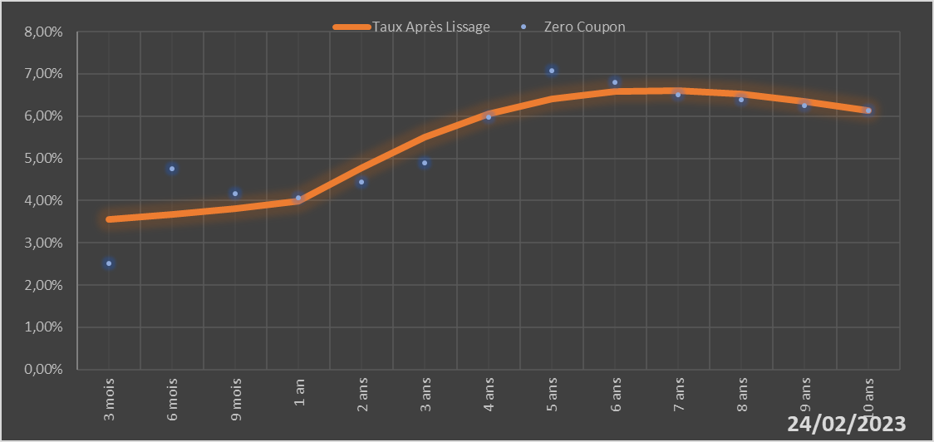

 |  | Maturité | Zero Coupon | Taux Après Lissage
 |  | 3 mois | 2.5111% | 3.5485%
 |  | 6 mois | 4.7577% | 3.6673%
 |  | 9 mois | 4.1612% | 3.8179%
 |  | 1 an | 4.0598% | 3.9909%
 |  | 2 ans | 4.4472% | 4.7732%
 |  | 3 ans | 4.8997% | 5.5024%
 |  | 4 ans | 5.9761% | 6.0562%
 |  | 5 ans | 7.0844% | 6.4094%
 |  | 6 ans | 6.7963% | 6.5807%
 |  | 7 ans | 6.5090% | 6.6048%
 |  | 8 ans | 6.3845% | 6.5187%
 |  | 9 ans | 6.2596% | 6.3554%
 |  | 10 ans | 6.1359% | 6.1419%

2023-02-24
oui

Burkina

Cote d'ivoire
 | Cote d'ivoire - COURBE DES TAUX 24/02/2023

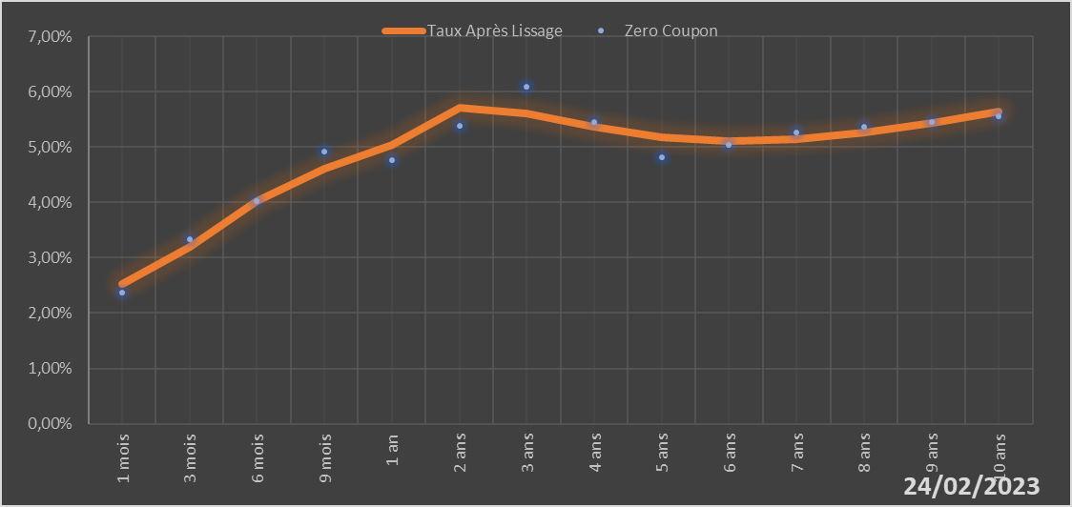

 |  | Maturité | Zero Coupon | Taux Après Lissage
 |  | 1 mois | 2.3744% | 2.5195%
 |  | 3 mois | 3.3386% | 3.2048%
 |  | 6 mois | 4.0247% | 4.0146%
 |  | 9 mois | 4.9169% | 4.6113%
 |  | 1 an | 4.7669% | 5.0399%
 |  | 2 ans | 5.3836% | 5.7070%
 |  | 3 ans | 6.0837% | 5.6152%
 |  | 4 ans | 5.4454% | 5.3682%
 |  | 5 ans | 4.8109% | 5.1815%
 |  | 6 ans | 5.0393% | 5.1091%
 |  | 7 ans | 5.2710% | 5.1437%
 |  | 8 ans | 5.3642% | 5.2598%
 |  | 9 ans | 5.4590% | 5.4306%
 |  | 10 ans | 5.5558% | 5.6338%

2023-02-24
oui

Cote d'ivoire

Guinée-Bissau
 | Guinée-Bissau - COURBE DES TAUX 24/02/2023

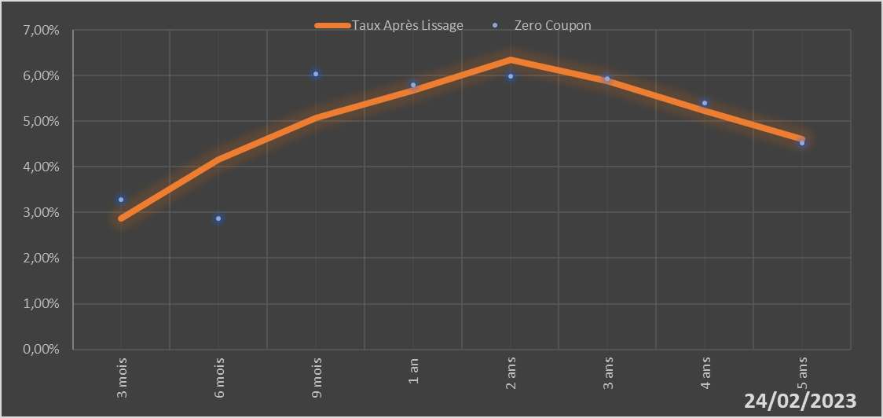

 |  | Maturité | Zero Coupon | Taux Après Lissage
 |  | 3 mois | 3.2836% | 2.8634%
 |  | 6 mois | 2.8614% | 4.1689%
 |  | 9 mois | 6.0413% | 5.0712%
 |  | 1 an | 5.8025% | 5.6710%
 |  | 2 ans | 5.9897% | 6.3388%
 |  | 3 ans | 5.9318% | 5.8818%
 |  | 4 ans | 5.3979% | 5.2198%
 |  | 5 ans | 4.5204% | 4.6148%

2023-02-24
oui

Guinée-Bissau

Mali
 | Mali - COURBE DES TAUX 24/02/2023

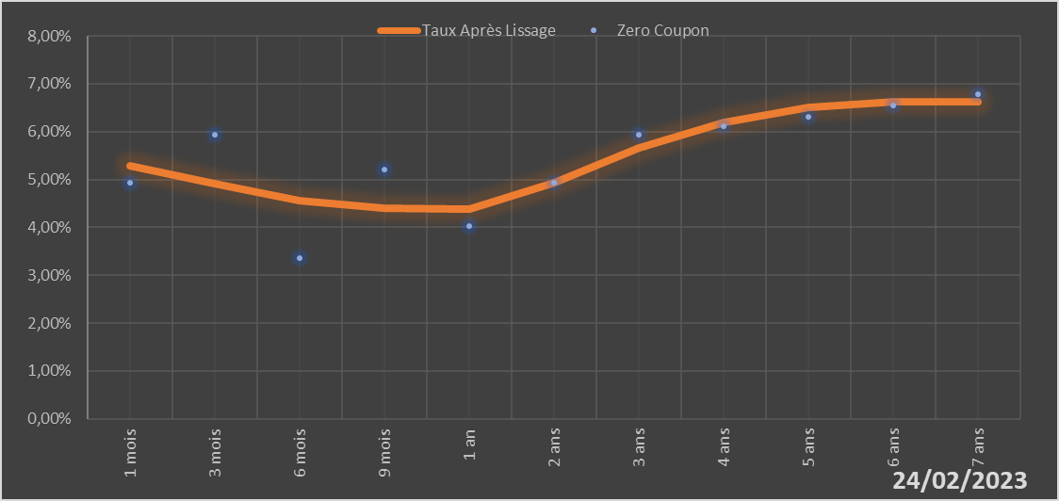

 |  | Maturité | Zero Coupon | Taux Après Lissage
 |  | 1 mois | 4.9243% | 5.2806%
 |  | 3 mois | 5.9292% | 4.9031%
 |  | 6 mois | 3.3489% | 4.5546%
 |  | 9 mois | 5.2054% | 4.3993%
 |  | 1 an | 4.0177% | 4.3784%
 |  | 2 ans | 4.9328% | 4.9252%
 |  | 3 ans | 5.9419% | 5.6545%
 |  | 4 ans | 6.1200% | 6.1920%
 |  | 5 ans | 6.3091% | 6.5015%
 |  | 6 ans | 6.5427% | 6.6303%
 |  | 7 ans | 6.7852% | 6.6339%

2023-02-24
oui

Mali

Niger
 | Niger - COURBE DES TAUX 24/02/2023

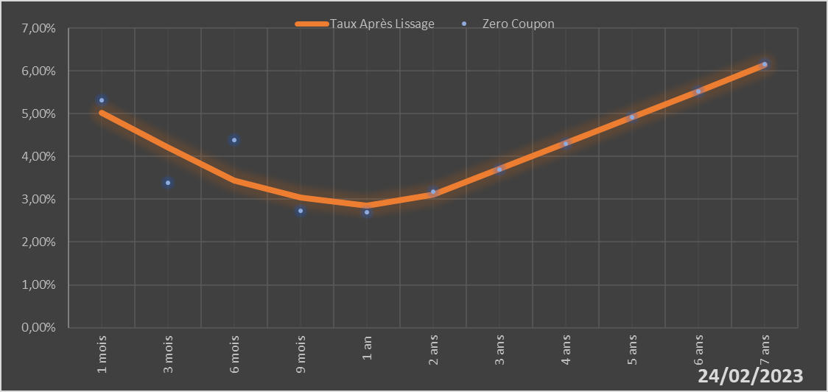

 |  | Maturité | Zero Coupon | Taux Après Lissage
 |  | 1 mois | 5.3171% | 5.0287%
 |  | 3 mois | 3.3874% | 4.2159%
 |  | 6 mois | 4.3810% | 3.4428%
 |  | 9 mois | 2.7339% | 3.0332%
 |  | 1 an | 2.6998% | 2.8543%
 |  | 2 ans | 3.1754% | 3.1035%
 |  | 3 ans | 3.7042% | 3.7092%
 |  | 4 ans | 4.3023% | 4.3156%
 |  | 5 ans | 4.9159% | 4.9175%
 |  | 6 ans | 5.5223% | 5.5276%
 |  | 7 ans | 6.1504% | 6.1425%

2023-02-24
oui

Niger

Sénégal
 | Sénégal - COURBE DES TAUX 24/02/2023

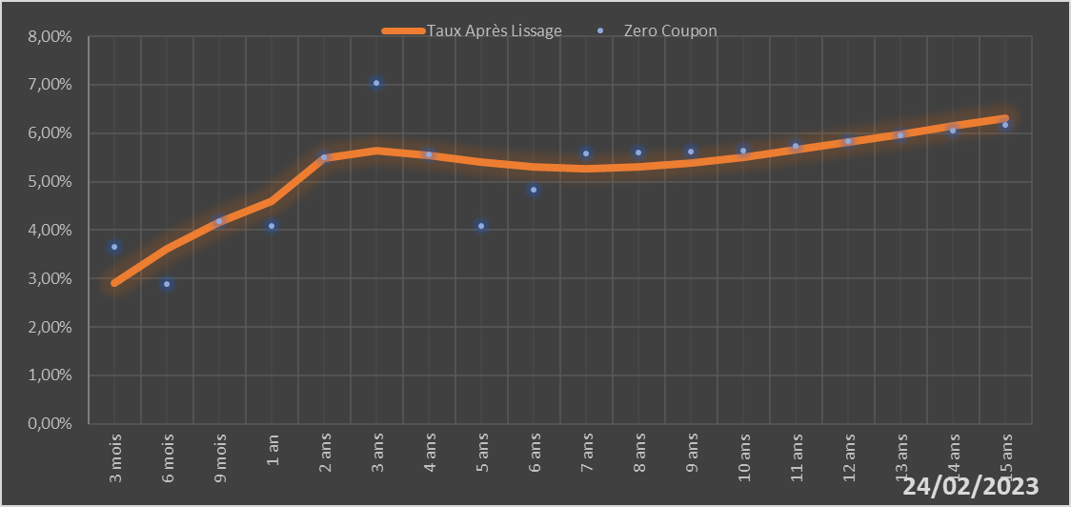
 |  | Maturité | Zero Coupon | Taux Après Lissage
 |  | 3 mois | 3.6439% | 2.9119%
 |  | 6 mois | 2.8866% | 3.6096%
 |  | 9 mois | 4.1859% | 4.1613%
 |  | 1 an | 4.0831% | 4.5919%
 |  | 2 ans | 5.5063% | 5.4821%
 |  | 3 ans | 7.0469% | 5.6470%
 |  | 4 ans | 5.5615% | 5.5509%
 |  | 5 ans | 4.0820% | 5.4086%
 |  | 6 ans | 4.8312% | 5.3077%
 |  | 7 ans | 5.5886% | 5.2738%
 |  | 8 ans | 5.6059% | 5.3049%
 |  | 9 ans | 5.6253% | 5.3886%
 |  | 10 ans | 5.6465% | 5.5101%
 |  | 11 ans | 5.7442% | 5.6561%
 |  | 12 ans | 5.8446% | 5.8156%
 |  | 13 ans | 5.9482% | 5.9807%
 |  | 14 ans | 6.0551% | 6.1453%
 |  | 15 ans | 6.1660% | 6.3057%

2023-02-24
oui

Sénégal

Togo
 | Togo - COURBE DES TAUX 24/02/2023

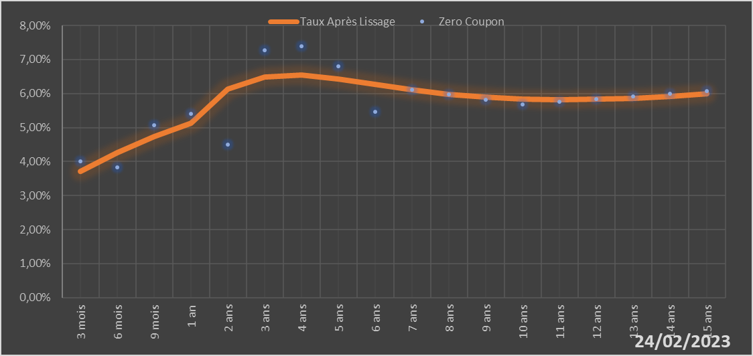
 |  | Maturité | Zero Coupon | Taux Après Lissage
 |  | 3 mois | 4.0150% | 3.7068%
 |  | 6 mois | 3.8294% | 4.2671%
 |  | 9 mois | 5.0716% | 4.7393%
 |  | 1 an | 5.4042% | 5.1344%
 |  | 2 ans | 4.5031% | 6.1241%
 |  | 3 ans | 7.2743% | 6.4938%
 |  | 4 ans | 7.3959% | 6.5366%
 |  | 5 ans | 6.8070% | 6.4275%
 |  | 6 ans | 5.4564% | 6.2668%
 |  | 7 ans | 6.1148% | 6.1086%
 |  | 8 ans | 5.9711% | 5.9789%
 |  | 9 ans | 5.8255% | 5.8874%
 |  | 10 ans | 5.6777% | 5.8351%
 |  | 11 ans | 5.7576% | 5.8181%
 |  | 12 ans | 5.8370% | 5.8306%
 |  | 13 ans | 5.9165% | 5.8666%
 |  | 14 ans | 5.9968% | 5.9202%
 |  | 15 ans | 6.0784% | 5.9865%

2023-02-24
oui

Togo

